第1次
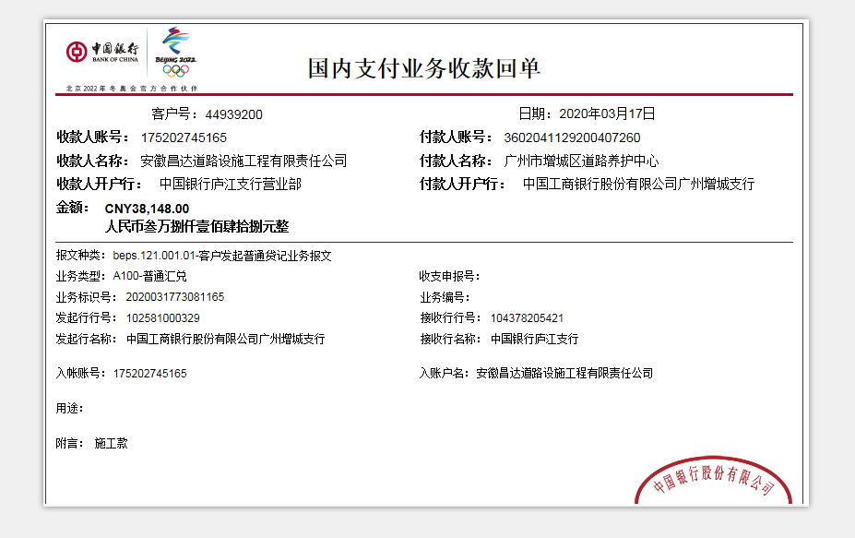
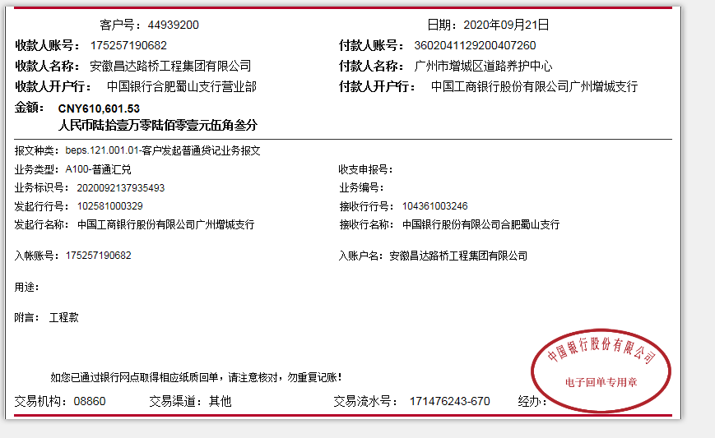
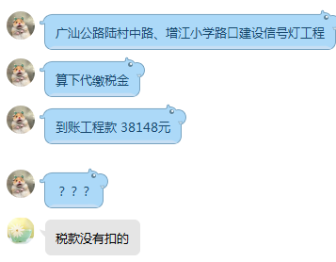
工程款支付证书
工程名称 |  | 广汕公路陆村中路、增江小学路口建设信号灯工程 |  |  |  |  | 建设单位 |  | 广州市增城区道路养护中心 |  |  |  | ERP编号 |  | 11526 | 档案编号
合同金额 |  | 3,846,937.00 |  |  | 中标时间 | 2019-07-03 | 已提供工程资料 |  |  |  |  |  | 保存地址 |  |  | 责任单位 |  | 第四大区广东省
决算金额 |  |  |  |  | 决算时间 |  | 项目部印章 |  | 无 |  |  |  | 施工人 |  | 黄水蓬 | 区域责任人 | 何昌宝 | 省办负责人 | 杨学良
序号 | 经营填写 |  |  |  |  | 工程填写 | 经营填写 |  |  | 财务填写 | 经营、工程、质安填写 |  | 区域负责人 |  | 申请部门填写财务核对 |  |  | 本次支付 金额 | 剩余款项
 | 到款情况 |  |  |  |  |  | 暂列金 |  |  | 代缴税金 | 其他扣款 |  | 预留款 |  | 进项
 | 日期 | 工程款金额 | 周转金金额 | 到款银行 | 到款账户 | 完成进度 | 比例 | 金额 | 备注 | 金额 | 金额 | 备注 | 金额 | 备注 | 供货单位 | 合同额 | 成本票额
1 | 2019-08-26 |  | 15,693.87 | 徽行太湖路支行 | 1020 5010 2100 0416 507 |  |  |  |  |  |  |  |  |  | 中国人民财产保险股份有限公司广州市分公司 |  |  | 15,693.87
2 | 2019-09-19 |  | 183,339.00 | 徽行太湖路支行 | 1020 5010 2100 0416 507
 | 2019-09-19 |  |  | 江苏高邮农商行郭集支行 | 321084 320120 10000 41217 |  |  |  |  |  |  |  |  |  | 扬州市鑫通交通器材集团有限公司 | 84,340.00 |  | 84,340.00
 | 2019-09-19 |  |  | 民生银行深圳分行海岸城支行 | 18300 12830 000439 |  |  |  |  |  |  |  |  |  | 深圳市鑫光道科技有限公司 | 79,200.00 |  | 79,200.00
 | 2019-09-19 |  |  | 农行清远市龙塘支行 | 4468 5301 0400 07936 |  |  |  |  |  |  |  |  |  | 广东联弘管业有限公司 | 19,799.00 |  | 19,799.00
3 | 2019-09-19 |  | 176,000.00 | 徽行太湖路支行 | 1020 5010 2100 0416 507
 | 2019-09-19 |  |  | 广发银行亚运村支行 | 1370 3151 7010 0032 69 |  |  |  |  |  |  |  |  |  | 北京宽坦达科技有限公司 | 17,600.00 |  | 176,000.00
4 | 2019-12-12 | 2331454.47 |  | 中行庐江县支行 | 1752 0274 5165 |  | 2% | 76,938.74 | 合同额全部 | 44,784.00 | 500.00 | 2019.10.22外经证 | 127,317.00 | 暂扣企税
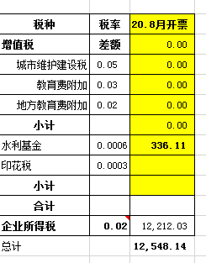
 | 2019-12-14 |  |  | 广东华兴银行广州分行增城支行 | 8018 8010 0041 858 |  |  |  |  |  | 100.00 | 财务手续费 |  |  | 重庆岷塬建筑劳务有限责任公司增城分公司（劳务） | 734,542.53 |  | 734542.53
 | wa |  |  | 农行清远市龙塘支行 | 4468 5301 0400 07936 |  |  |  |  |  | 50.00 | 财务手续费 |  |  | 广东联弘管业有限公司（护套管等） | 4,980.00 |  | 4980.00
 | 2019-12-14 |  |  | 广发银行增城支行 | 1290 0151 2010 0023 92 |  |  |  |  |  | 100.00 | 财务手续费 |  |  | 广东坚宝电缆有限公司（电缆线） | 101,085.23 |  | 101805.23
 | 2019-12-14 |  |  | 建行增城荔城碧桂园分理处 | 4405 0160 9552 0000 0107 |  |  |  |  |  | 50.00 | 财务手续费 |  |  | 广州田园牧歌农林有限公司（台湾草） | 5,751.00 |  | 5751.00
 | 2019-12-14 |  |  | 建行荔乡支行 | 4400 1541 7110 5300 1191 |  |  |  |  |  | 50.00 | 财务手续费 |  |  | 广东宏浦市政工程有限公司（水泥） | 47,250.00 |  | 47250.00
 | 2019-12-14 |  |  | 建行荔乡支行 | 4400 1541 7110 5300 1191 |  |  |  |  |  | 100.00 | 财务手续费 |  |  | 广东宏浦市政工程有限公司（管道、井专业分包） | 201,000.00 |  | 201000.00
 | 2019-12-14 |  |  | 工行深圳高新园南区支行 | 4000 0272 0920 0529 484 |  |  |  |  |  | 50.00 | 财务手续费 |  |  | 深圳市金慧交通科技有限公司（标线涂料） | 24,750.00 |  | 24750.00
 | 2019-12-14 |  |  | 工行广州科学城支行 | 3602 0907 0920 0244 790 |  |  |  |  |  | 100.00 | 财务手续费 |  |  | 广州路得通公路工程有限公司（沥青） | 166,696.47 |  | 166696.47
5 | 2019-12-24 |  |  | 建行增城荔城碧桂园分理处 | 4405 0160 9552 0000 0548 |  |  |  |  |  | 100.00 | 财务手续费 |  |  | 广州粤兴建设工程有限公司（机械） | 230,400.00 |  | 230400.00
 | 2019-12-24 |  |  | 建行增城荔城碧桂园分理处 | 4405 0160 9552 0000 0548 |  |  |  |  |  | 100.00 | 财务手续费 |  |  | 广州粤兴建设工程有限公司（专业分包） | 300,510.00 |  | 300510.00
6 | 2019-12-26 |  |  | 建行广州龙口路支行 | 4400 1580 9095 3003 179 |  |  |  |  |  | 100.00 | 财务手续费 | -127,317.00 | 退暂扣企税 | 广州曹易智能科技有限公司（抓拍单元） | 192,700.00 |  | 192700.00
7 | 2020-01-07 |  |  | （黄水蓬）农商行广州增城支行 | 6228480086910936979 |  |  |  |  |  | 100.00 | 财务手续费 |  |  | 黄水蓬 |  |  | 56750.00
8 | 2020-01-20 |  | -140996.50 | (杨佰恩)建设银行沙湾支行 | 6236 6833 2001 2454 674 |  |  |  |  |  | 100.00 | 财务手续费 |  |  | 杨佰恩
9 | 2020-03-17 | 38148.00 |  | 中行庐江县支行 | 1752 0274 5165 |  |  | 已扣完合同额全部 |  | 12548.14
 | 2020-09-27 | 610601.53 |  | 中行蜀山支行 | 175257190682
 |  |  |  | 建行荔乡支行 | 4400 1541 7110 5300 1191 |  |  |  |  |  | 50.00 | 财务手续费 |  |  | 广东宏浦市政工程有限公司 |  |  | 83088.00
 |  |  |  | 建行增城荔城碧桂园分理处 | 4405 0160 9552 0000 0548 |  |  |  |  |  | 100.00 | 财务手续费 |  |  | 广州粤兴建设工程有限公司 |  |  | 132000.00
 |  |  |  | 广东华兴银行广州分行增城支行 | 8018 8010 0041 858 |  |  |  |  |  | 100.00 | 财务手续费 |  |  | 重庆岷塬建筑劳务有限责任公司增城分公司（劳务） |  |  | 182224.00
10 | 2020-10-26 |  | -234036.37 | (巫宗华)广发行广州猎德大道支行 | 6225682128000599150 |  |  |  |  |  | 100.00 | 财务手续费 |  |  | (巫宗华)退周转金

合计 |  | 2980204 | 0 | - | - | - | - | 76938.74 | - | 57332.14 | 1950 | - | 0 | - | - | 2210604.23 | 0.00 | 2839480.1 | 4503.02
本次结算、支付明细 |  | 应支付金额 |  |  | 234036.37 |  | 本次支付金额 |  |  |  |  | 小写 | 234,036.37
 |  | 已支付金额 |  |  | 0.00 |  |  |  |  |  |  | 大写 | RMB234036.37

